index
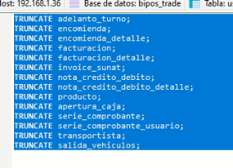
Ingreso a los menus

Mantenedores | Ingreso clientes
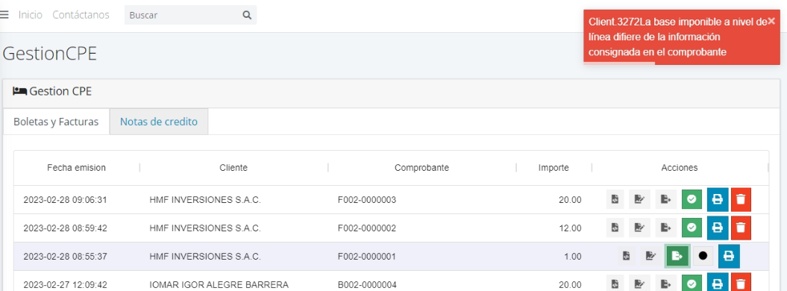
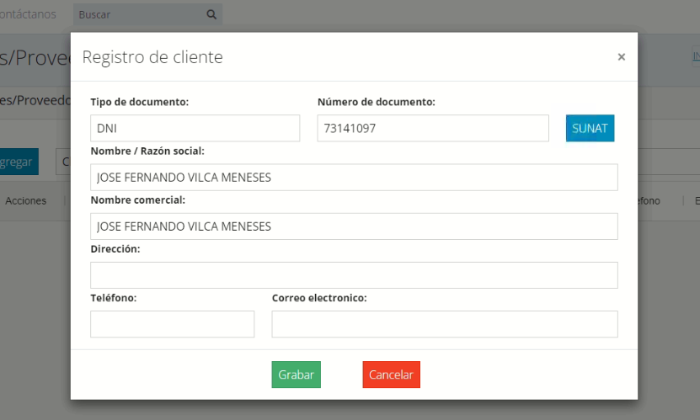
Al momento de buscar y encontrar un producto se debe de inserte el mismo valor a razon social y nombre comercial |  | FRONT: se asigno el valor al nombre comenzial en el front
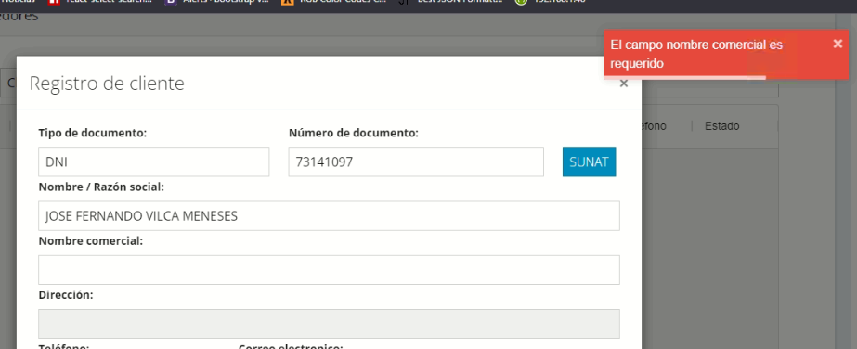

Al momento de buscar un proveedor por el ruc no me muestra la info del proveedor pero el endpoint si retorna la data |  | FRONT: Se utilizaron operadores terciarios para validar la respuesta de la db, esto de altera con la consulta a un endpoint de terceros
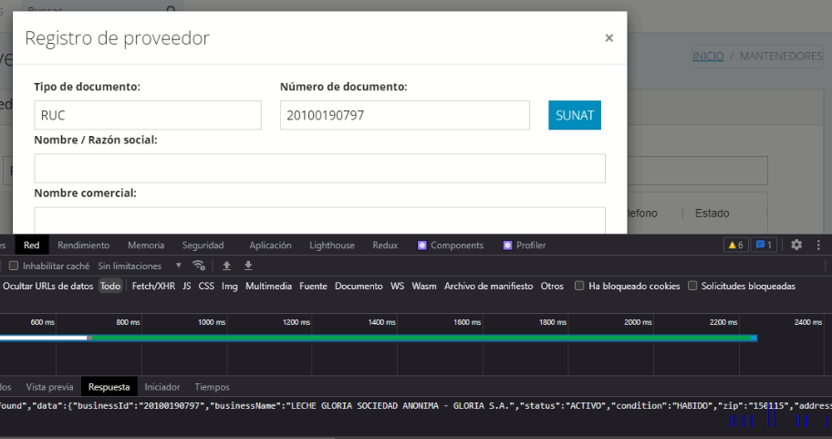 | 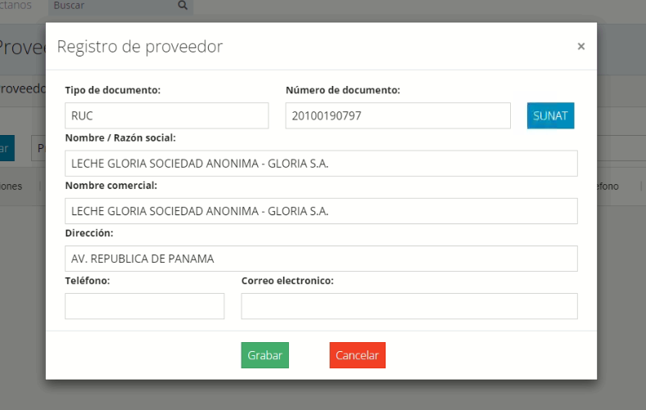 |  | 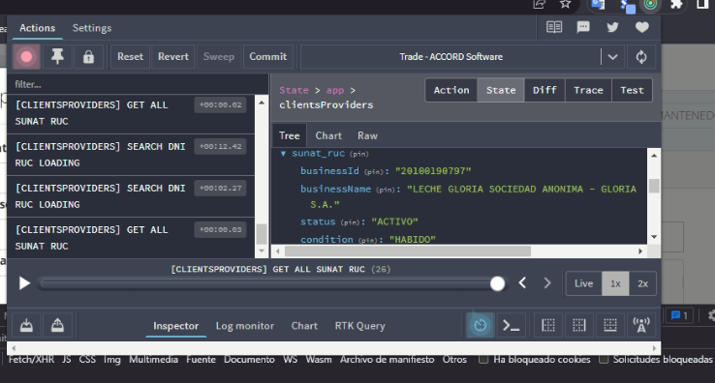

Al editar un cliente no se reliza la busqueda de un nuevo dni | FRONT: pasaba que se utilizaba un === en un if y no reconocia el tipo de documento por que se compara con un entero y habeces el front altera el tipo de dato a string
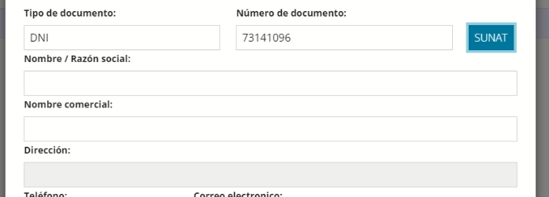 > | 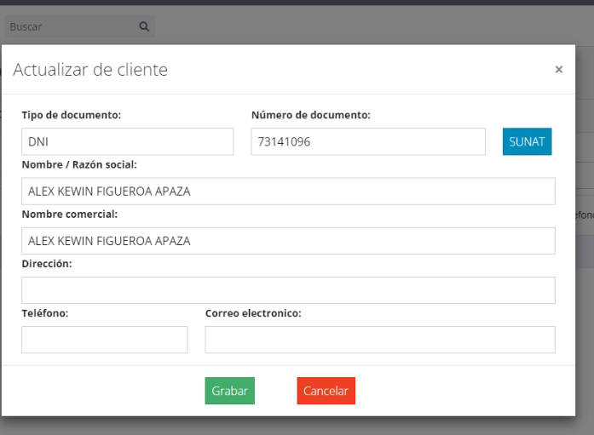

El table sigue mostrando cliente y proveedores eliminados | BACK: El enpoint encargado de listar, listaba todo los registros includo los eliminados (estado=-1)

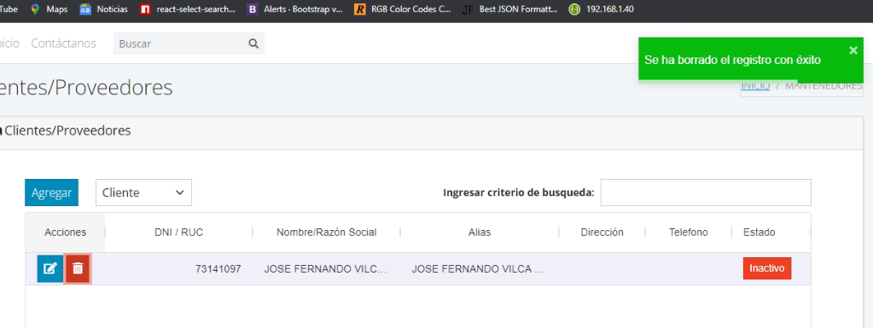 | 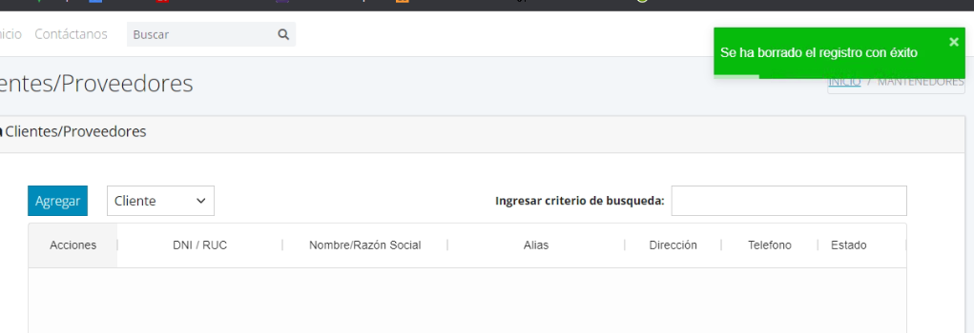

No registrar un cliente / proveedor eliminado | BACK: El endpoint encargado de registrar validaba que no exista un regis con el mismo dni / ruc mas no el esta y el tipo de persona, ahora ya valida y si el registro esta eliminado lo restaura y cambia de estado a activo
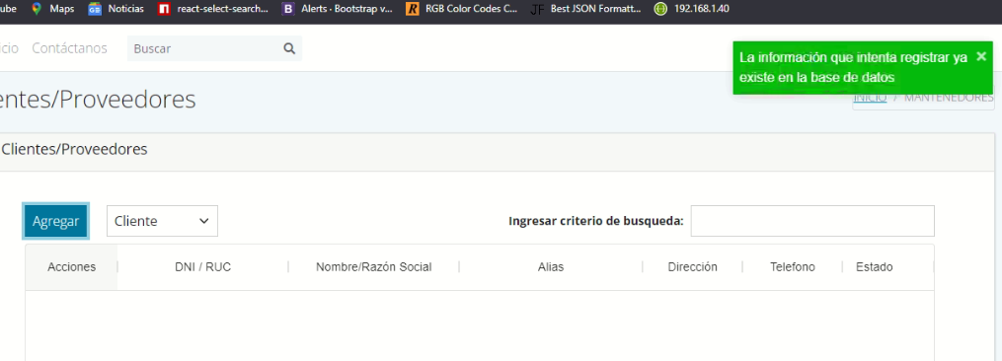

Facturas generadas con ruc con monto bajo no envia a sunat

Despliegue
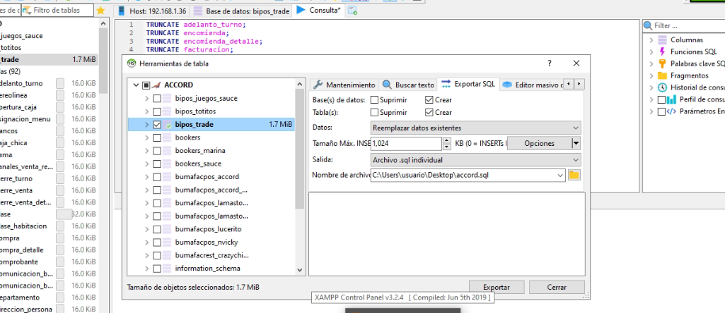
D
 | 2023-03-02

